SU A0100
University | Ecole Centrale de Lyon |  |  | Back to BOM |  |  |  |  | Car # | 81 |  | Asm Cost | $91.98
System | Suspension & Shocks |  |  |  |  |  |  |  |  |  |  | Qty | 2
Assembly | Upper Front A-arm |  |  |  |  |  |  |  | FileLink1
P/N Base | SU A0100 |  |  |  |  |  |  |  | FileLink2 |  |  | Extended Cost | $183.96
Suffix |  |  |  |  |  |  |  |  | FileLink3
Details

ItemOrder | Part | Part Cost | Quantity | Sub Total
10 | Upper Front Bearing Support | $15.09 | 1 | $15.09
20 | Inner Bearing Support | $3.34 | 2 | $6.67
30 | Upper Front A-arm tube (Front) Carbon Fiber Tube | $8.88 | 1 | $8.88
40 | Upper Front A-arm tube (Back) Carbon Fiber Tube | $7.19 | 1 | $7.19
50 | Spacer 1 | $1.08 | 2 | $2.15
60 | Spacer 2 | $1.16 | 4 | $4.62
70 | Outboard A-arm Insert | $0.48 | 2 | $0.95
80 | Front up bracket | $1.39 | 2 | $2.77
90 | Front down bracket | $1.35 | 2 | $2.70
100 | Rear up bracket | $1.31 | 2 | $2.62
110 | Rear down bracket | $0.38 | 2 | $0.76
 |  |  | Sub Total | $54.40

ItemOrder | Material | Use | UnitCost | Size1 | Unit1 | Size2 | Unit2 | Area Name | Area | Length | Density | Quantity | Sub Total
10 | Sperical bearing |  | $6.92 | 8 | mm |  |  |  |  |  |  | 3 | $20.76
20 | Adhesive | Glue for Ball Joint – Cost Included in Processes |  |  | 95 |  |  |  |  |  |  |  | $-
30 | Adhesive | Epoxy resin for Tube/insert assembly – Cost Included in Processes |  |  |  |  |  |  |  |  |  |  | $-
 |  |  |  |  |  |  |  |  |  |  |  | Sub Total | $20.76

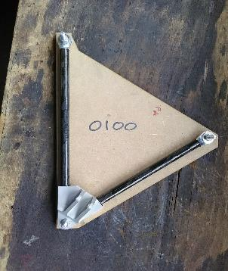
ItemOrder | Process | Use | UnitCost | Unit | Quantity | Multiplier | Mult. Val. | Sub Total
10 | Hand Finish - Surface Preperation | Solvent degreasing on Upper Front Bearing Support | $0.02 | cm² | 8.66 | Repeat 2 | 2 | $0.35
20 | Brush Apply | Glue applying on on Upper Front Bearing Support | $0.02 | cm² | 8.66 | Repeat 2 | 2 | $0.35
30 | Hand Finish - Surface Preperation | Solvent degreasing on Outboard A-arm insert | $0.02 | cm² | 8.66 | Repeat 2 | 2 | $0.35
40 | Assemble, 1kg, loose | Outboard A-arm Insert in Upper front bearing support | $0.06 | Unit | 1 | Repeat 2 | 2 | $0.12
50 | Hand Finish - Surface Preperation | Solvent degreasing on Inner Bearing support | $0.02 | cm² | 12.43 | Repeat 2 | 2 | $0.50
60 | Brush Apply | Glue applying on Inner Bearing support | $0.02 | cm² | 12.43 | Repeat 2 | 2 | $0.50
70 | Hand Finish - Surface Preperation | Solvent degreasing on carbon tube | $0.02 | cm² | 12.43 | Repeat 2 | 2 | $0.50
80 | Assemble, 1kg, loose | Inner Bearing support in Carbon Tube | $0.14 | Unit | 1 | Repeat 2 | 2 | $0.28
90 | Hand Finish - Surface Preperation | Solvent degreasing on Outboard A-arm Insert | $0.02 | cm² | 12.43 | Repeat 2 | 2 | $0.50
100 | Brush Apply | Glue applying on Outboard A-arm Inserts | $0.18 | cm² | 12.43 | Repeat 2 | 2 | $4.47
110 | Hand Finish - Surface Preperation | Solvent degreasing on carbon tube | $0.02 | cm² | 12.43 | Repeat 2 | 2 | $0.50
120 | Assemble, 1kg, loose | Outboard A-arm Insert in Carbon Tube with Inner Bearing support | $0.22 | Unit | 1 | Repeat 2 | 2 | $0.44
130 | Hand Finish - Surface Preperation | Solvent degreasing on bearing bores | $0.02 | cm² | 4.01 | Repeat 3 | 3 | $0.24
140 | Brush Apply | Glue applying on bearing bores | $0.02 | cm² | 4.01 | Repeat 3 | 3 | $0.24
150 | Assemble, 1kg, loose | Bearing in Insert Bores | $0.30 | Unit | 1 | Repeat 3 | 3 | $0.90
160 | Weld | Steel mounts welding | $0.15 | cm² | 22 |  |  | $3.30
170 | Aerosol Apply | Steel mounts painting | $5.25 | m² | 0.01 |  |  | $0.05
180 | Assemble, 1kg, loose | A-Arm Positionning | $0.14 | Unit | 1 |  |  | $0.14
190 | Assemble, 1kg, Line on line | Spacers installation | $0.13 | Unit | 4 |  |  | $0.52
200 | Assemble, 1kg, Line on line | Washers installation | $0.13 | Unit | 8 |  |  | $1.04
210 | Ratchet <= 25,4mm | M8 bolts installation | $0.13 | Unit | 2 |  |  | $0.26
220 | Reaction tool <=25,4mm | M8 nut blocking | $0.25 | Unit | 2 |  |  | $0.50
 |  |  |  |  |  |  | Sub Total | $16.03

ItemOrder | Fastener | Use | UnitCost | Size1 | Unit1 | Size2 | Unit2 | Quantity | Sub Total
10 | Bolt, Grade 8,8 (SAE 5) | A-Arm Fixing Bolts on Frame Side | 0.16 | 8 | mm | 40 | mm | 2 | $0.32
20 | Bolt, Grade 8,8 (SAE 5) | A-Arm Fixing Bolts on Upright Side | 0.26 | 8 | mm | 60 | mm | 1 | $0.26
30 | Nut, Grade 8,8 (SAE 5) | A-Arm Fixing Nuts | 0.04 | 8 | mm |  |  | 3 | $0.13
40 | Washer, Grade 8,8 (SAE 5) | A-Arm Fixing Washers | 0.01 | 8 | mm |  |  | 6 | $0.06
 |  |  |  |  |  |  |  | Sub Total | $0.78

ItemOrder | Tooling | Use | UnitCost | Unit | Quantity | PVF | FractionIncluded | Sub Total
10 | Welds - Welding Fixture | Welding processes | $500.00 | point | 8 | 3000 | 1 | $1.33
 |  |  |  |  |  |  | Sub Total | $1.33

SU 01001
University | Ecole Centrale de Lyon |  |  |  |  | Back to BOM |  |  | Car # | 81 |  | Part Cost | $15.09
System | Suspension & Shocks |  | FileLink1 | Drawing |  |  |  |  |  |  |  | Qty | 1
Assembly | Upper Front A-arm |  | FileLink2 |  |  |  |  |  | FileLink1
Part | Upper Front Bearing Support |  | FileLink3 |  |  |  |  |  | FileLink2 |  |  | Extended Cost | $15.09
P/N Base | SU_01001 |  |  |  |  |  |  |  | FileLink3
Suffix | AA
Details

ItemOrder | Material | Use | UnitCost | Size1 | Unit1 | Size2 | Unit2 | Area Name | Area | Length | Density | Quantity | Sub Total
10 | Aluminum, Premium | Stock material for part | $4.20 |  |  |  |  | Upper face | 5.04E-03 | 4.70E-02 | 2712 | 1.00 | $2.70
 |  |  |  |  |  |  |  |  |  |  |  | Sub Total | $2.70

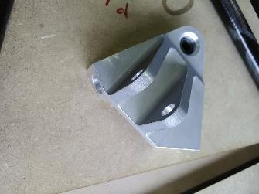
ItemOrder | Process | Use | UnitCost | Unit | Quantity | Multiplier | Mult. Val. | Sub Total
10 | Machining Setup, Install and remove |  | $1.30 | Unit | 1 |  |  | $1.30
20 | Machining | Main shape contouring and top of the main hole machining | $0.04 | cm^3 | 153 |  |  | $6.12
30 | Machining Setup, Change |  | $0.65 | Unit | 1 |  |  | $0.65
40 | Machining | First tube hole machining | $0.04 | cm^3 | 2 |  |  | $0.09
50 | Machining Setup, Change |  | $0.65 | Unit | 1 |  |  | $0.65
60 | Machining | Second tube hole machining | $0.04 | cm^3 | 2 |  |  | $0.09
70 | Machining Setup, Change |  | $0.65 | Unit | 1 |  |  | $0.65
80 | Machining | Angle and bottom of the main hole machining | $0.04 | cm^3 | 4 |  |  | $0.16
90 | Machining Setup, Change |  | $0.65 | Unit | 1 |  |  | $0.65
100 | Machining | Suspension rod support machining | $0.04 | cm^3 | 42 |  |  | $1.68
110 | Drilled holes < 25.4 mm | Suspension rod support drilling | $0.35 |  | 1 |  |  | $0.35
 |  |  |  |  |  |  | Sub Total | $12.39

dSU 01001
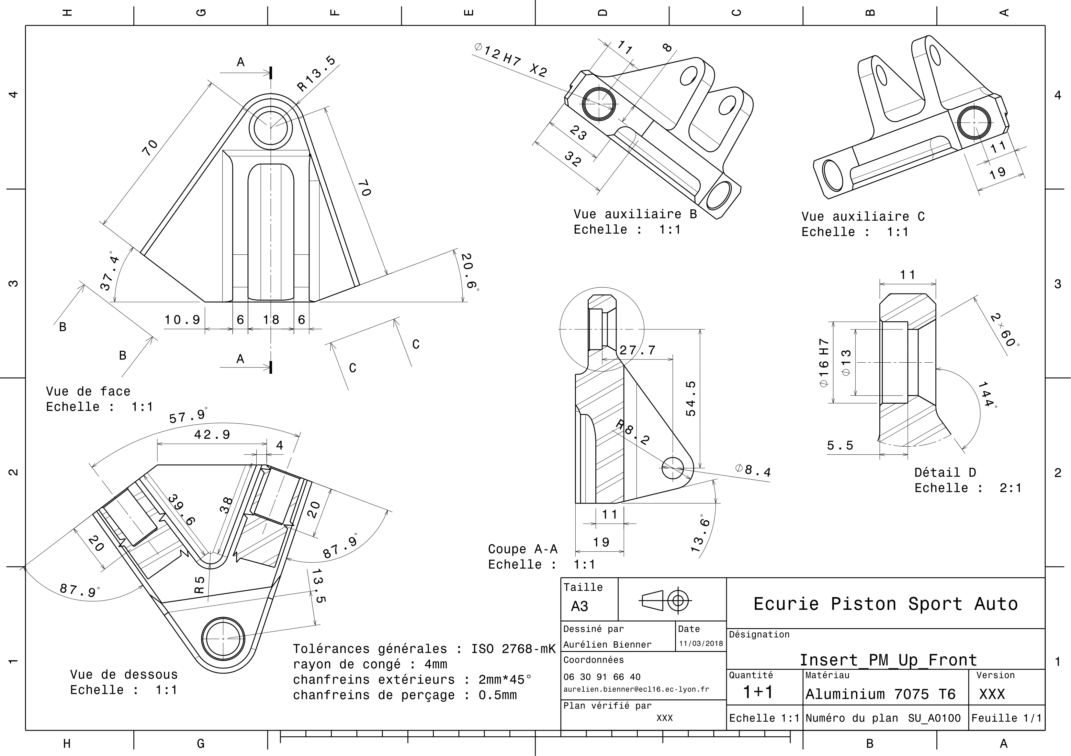
Drawing part : | SU_01001

SU 01002
University | Ecole Centrale de Lyon |  |  |  |  | Back to BOM |  |  | Car # | 81 |  | Part Cost | $3.34
System | Suspension & Shocks |  | FileLink1 | Drawing |  |  |  |  |  |  |  | Qty | 2
Assembly | Upper Front A-arm |  | FileLink2 |  |  |  |  |  | FileLink1
Part | Inner Bearing Support |  | FileLink3 |  |  |  |  |  | FileLink2 |  |  | Extended Cost | $6.67
P/N Base | SU_01002 |  |  |  |  |  |  |  | FileLink3
Suffix | AA
Details

ItemOrder | Material | Use | UnitCost | Size1 | Unit1 | Size2 | Unit2 | Area Name | Area | Length | Density | Quantity | Sub Total
10 | Aluminum, Premium | Stock material for part | $4.20 | 0.204 | Kg |  |  | Cylinder face area | 1.26E-03 | 6E-02 | 2712 | 1.00 | $0.86
 |  |  |  |  |  |  |  |  |  |  |  | Sub Total | $0.86
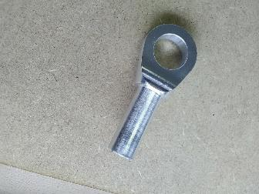
ItemOrder | Process | Use | UnitCost | Unit | Quantity | Multiplier | Mult. Val. | Sub Total
10 | Machining Setup, Install and remove |  | $1.30 | Unit | 1 | 2 parts from a single setup | 0.5 | $0.65
20 | Machining | Main shape machining | $0.04 | cm^3 | 17 | Material - Aluminium | 1 | $0.68
30 | Machining Setup, Change |  | $0.65 | Unit | 1 | 2 parts from a single setup | 0.5 | $0.33
40 | Machining | Sides machining | $0.04 | cm^3 | 2 | Material - Aluminium | 1 | $0.08
50 | Machining Setup, Change |  | $0.65 | Unit | 1 |  |  | $0.65
60 | Machining | Hole machining | $0.04 | cm^3 | 2 | Material - Aluminium | 1 | $0.09
 |  |  |  |  |  |  | Sub Total | $2.48

dSU 01002
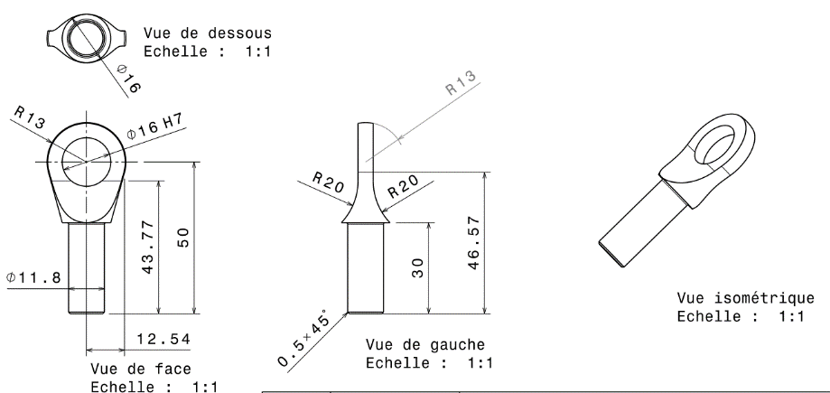
Drawing part : | SU_01002

dSU 01005
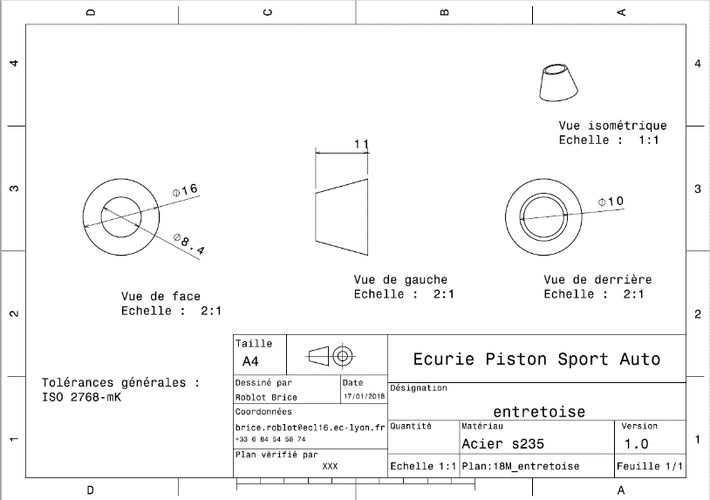
Drawing part : | SU_01005

dSU 01006
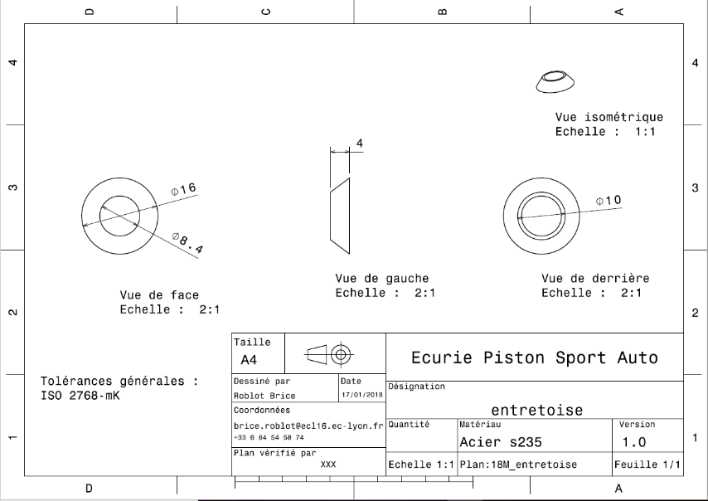
Drawing part : | SU_01006

dSU 01007
Drawing part : | SU_01007
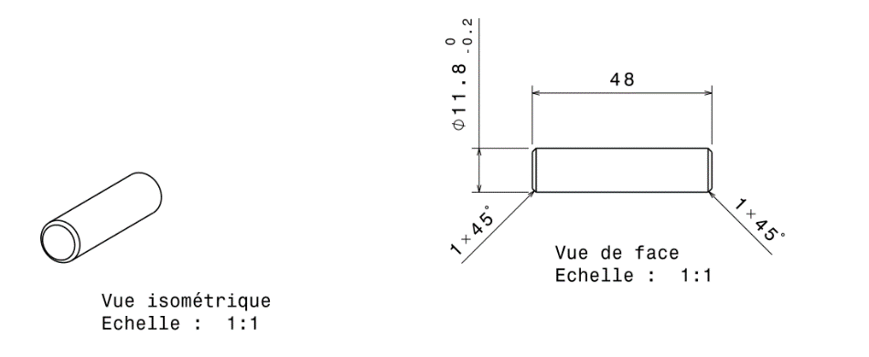

 |  | 0

dSU 01008
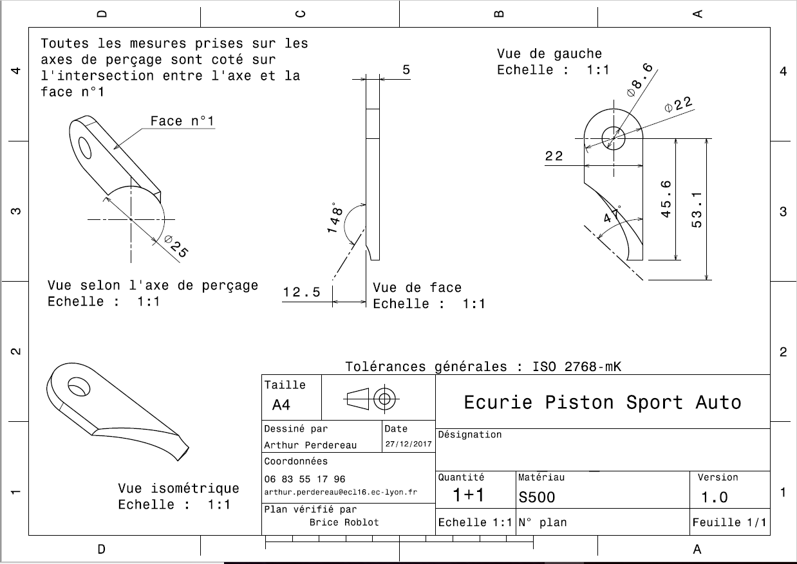
Drawing part : | SU_01008

dSU 01009
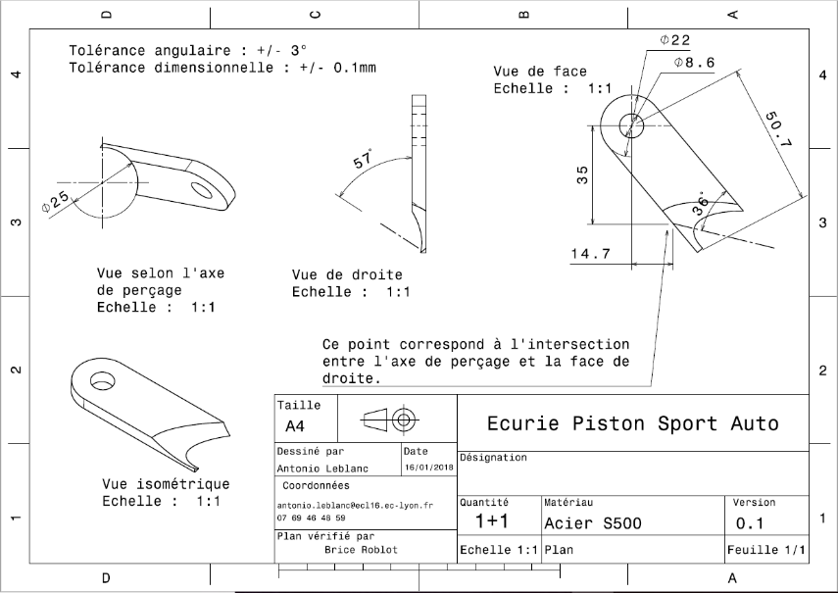
Drawing part : | SU_01009

dSU 01010
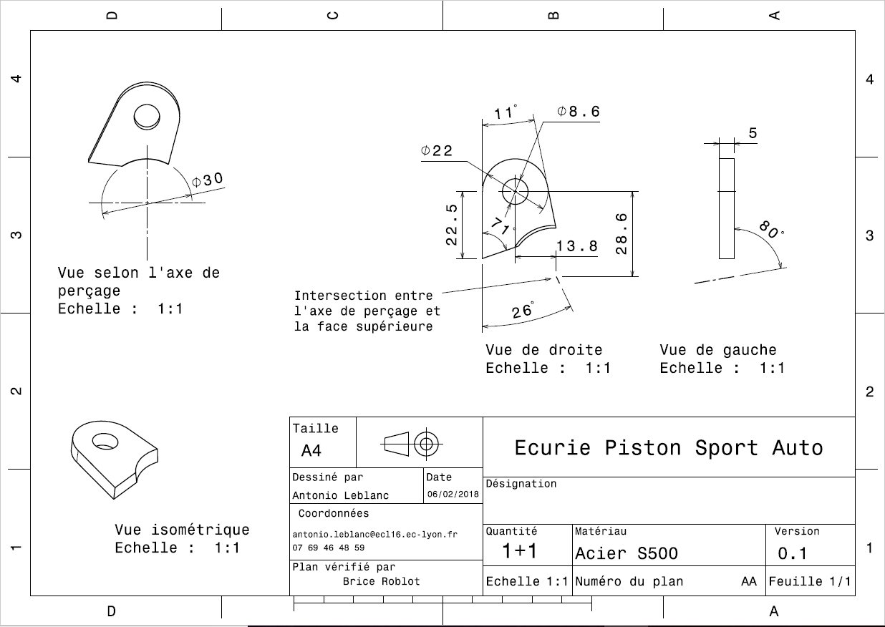
Drawing part : | SU_01010

dSU 01011
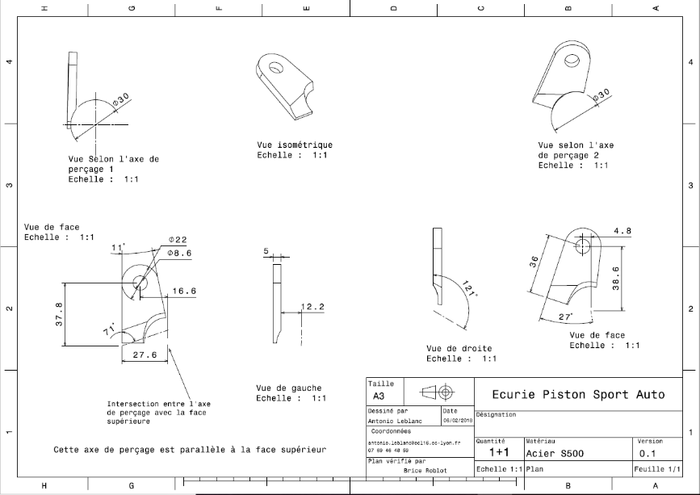
Drawing part : | SU_01011

SU A0200
University | Ecole Centrale de Lyon |  |  | Back to BOM |  |  |  |  | Car # | 81 |  | Asm Cost | $82.27
System | Suspension & Shocks |  |  |  |  |  |  |  |  |  |  | Qty | 2
Assembly | Lower Front A-arm |  |  |  |  |  |  |  | FileLink1
P/N Base | SU A0200 |  |  |  |  |  |  |  | FileLink2 |  |  | Extended Cost | $164.53
Suffix |  |  |  |  |  |  |  |  | FileLink3
Details

ItemOrder | Part | Part Cost | Quantity | Sub Total
10 | Lower Front Bearing Support | $9.11 | 1 | $9.11
20 | Inner Bearing Support | $3.34 | 2 | $6.67
30 | Lower Front A-arm tube (Front) Carbon Fiber Tube | $11.22 | 1 | $11.22
40 | Lower Front A-arm tube (Back) Carbon Fiber Tube | $10.00 | 1 | $10.00
50 | Spacer 1 | $1.05 | 2 | $2.11
60 | Spacer 2 | $1.16 | 4 | $4.62
70 | Outboard A-arm Insert | $0.48 | 2 | $0.95
80 | Front up bracket | $1.38 | 2 | $2.76
90 | Front down bracket | $1.43 | 2 | $2.86
100 | Rear Up bracket | $1.33 | 2 | $2.65
110 | Rear down bracket | $1.41 | 2 | $2.82
 |  |  | Sub Total | $44.69

ItemOrder | Material | Use | UnitCost | Size1 | Unit1 | Size2 | Unit2 | Area Name | Area | Length | Density | Quantity | Sub Total
10 | Sperical bearing |  | $6.92 | 8 | mm |  |  |  |  |  |  | 3 | $20.76
20 | Adhesive | Glue for Ball Joint – Cost Included in Processes |  |  | 95 |  |  |  |  |  |  |  | $-
30 | Adhesive | Epoxy resin for Tube/insert assembly – Cost Included in Processes |  |  |  |  |  |  |  |  |  |  | $-
 |  |  |  |  |  |  |  |  |  |  |  | Sub Total | $20.76

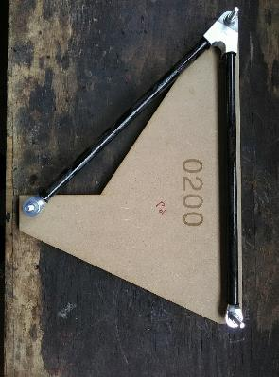
ItemOrder | Process | Use | UnitCost | Unit | Quantity | Multiplier | Mult. Val. | Sub Total
10 | Hand Finish - Surface Preperation | Solvent degreasing on Upper Front Bearing Support | $0.02 | cm² | 8.66 | Repeat 2 | 2 | $0.35
20 | Brush Apply | Glue applying on on Upper Front Bearing Support | $0.02 | cm² | 8.66 | Repeat 2 | 2 | $0.35
30 | Hand Finish - Surface Preperation | Solvent degreasing on Outboard A-arm insert | $0.02 | cm² | 8.66 | Repeat 2 | 2 | $0.35
40 | Assemble, 1kg, loose | Outboard A-arm Insert in Upper front bearing support | $0.06 | Unit | 1 | Repeat 2 | 2 | $0.12
50 | Hand Finish - Surface Preperation | Solvent degreasing on Inner Bearing support | $0.02 | cm² | 12.43 | Repeat 2 | 2 | $0.50
60 | Brush Apply | Glue applying on Inner Bearing support | $0.02 | cm² | 12.43 | Repeat 2 | 2 | $0.50
70 | Hand Finish - Surface Preperation | Solvent degreasing on carbon tube | $0.02 | cm² | 12.43 | Repeat 2 | 2 | $0.50
80 | Assemble, 1kg, loose | Inner Bearing support in Carbon Tube | $0.14 | Unit | 1 | Repeat 2 | 2 | $0.28
90 | Hand Finish - Surface Preperation | Solvent degreasing on Outboard A-arm Insert | $0.02 | cm² | 12.43 | Repeat 2 | 2 | $0.50
100 | Brush Apply | Glue applying on Outboard A-arm Inserts | $0.18 | cm² | 12.43 | Repeat 2 | 2 | $4.47
110 | Hand Finish - Surface Preperation | Solvent degreasing on carbon tube | $0.02 | cm² | 12.43 | Repeat 2 | 2 | $0.50
120 | Assemble, 1kg, loose | Outboard A-arm Insert in Carbon Tube with Inner Bearing support | $0.22 | Unit | 1 | Repeat 2 | 2 | $0.44
130 | Hand Finish - Surface Preperation | Solvent degreasing on bearing bores | $0.02 | cm² | 4.01 | Repeat 3 | 3 | $0.24
140 | Brush Apply | Glue applying on bearing bores | $0.02 | cm² | 4.01 | Repeat 3 | 3 | $0.24
150 | Assemble, 1kg, loose | Bearing in Insert Bores | $0.30 | Unit | 1 | Repeat 3 | 3 | $0.90
160 | Weld | Steel mounts welding | $0.15 | cm² | 22 |  |  | $3.30
170 | Aerosol Apply | Steel mounts painting | $5.25 | m² | 0.01 |  |  | $0.05
180 | Assemble, 1kg, loose | A-Arm Positionning | $0.14 | Unit | 1 |  |  | $0.14
190 | Assemble, 1kg, Line on line | Spacers installation | $0.13 | Unit | 4 |  |  | $0.52
200 | Assemble, 1kg, Line on line | Washers installation | $0.13 | Unit | 8 |  |  | $1.04
210 | Ratchet <= 25,4mm | M8 bolts installation | $0.13 | Unit | 2 |  |  | $0.26
220 | Reaction tool <=25,4mm | M8 nut blocking | $0.25 | Unit | 2 |  |  | $0.50
 |  |  |  |  |  |  | Sub Total | $16.03

ItemOrder | Fastener | Use | UnitCost | Size1 | Unit1 | Size2 | Unit2 | Quantity | Sub Total
10 | Bolt, Grade 8,8 (SAE 5) | A-Arm Fixing Bolts on Frame Side | $0.16 | 8 | mm | 40 | mm | 2 | $0.32
20 | Bolt, Grade 8,8 (SAE 5) | A-Arm Fixing Bolts on Upright Side | $0.26 | 8 | mm | 60 | mm | 1 | $0.26
30 | Nut, Grade 8,8 (SAE 5) | A-Arm Fixing Nuts | $0.04 | 8 | mm |  |  | 3 | $0.13
40 | Washer, Grade 8,8 (SAE 5) | A-Arm Fixing Washers | $0.01 | 8 | mm |  |  | 6 | $0.06
 |  |  |  |  |  |  |  | Sub Total | $0.78

ItemOrder | Tooling | Use | UnitCost | Unit | Quantity | PVF | FractionIncluded | Sub Total
10 | Welds - Welding Fixture | Welding processes | $500.00 | point | 8 | 3000 | 1 | $1.33
 |  |  |  |  |  |  | Sub Total | $1.33

SU 02001
University | Ecole Centrale de Lyon |  |  |  |  | Back to BOM |  |  | Car # | 81 |  | Part Cost | $9.11
System | Suspension & Shocks |  | FileLink1 | Drawing |  |  |  |  |  |  |  | Qty | 1
Assembly | Lower Front A-arm |  | FileLink2 |  |  |  |  |  | FileLink1
Part | Lower Front Bearing Support |  | FileLink3 |  |  |  |  |  | FileLink2 |  |  | Extended Cost | $9.11
P/N Base | SU 02001 |  |  |  |  |  |  |  | FileLink3
Suffix
Details

ItemOrder | Material | Use | UnitCost | Size1 | Unit1 | Size2 | Unit2 | Area Name | Area | Length | Density | Quantity | Sub Total
10 | Aluminium, Premium (per kg) | Insert | $4.20 |  |  |  |  | Rectangular area 64x36mm | 3.58E-03 | 1.60E-02 | 2712 | 1 | $4.20
 |  |  |  |  |  |  |  |  |  |  |  | Sub Total | $4.20

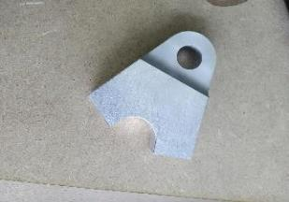
ItemOrder | Process | Use | UnitCost | Unit | Quantity | Multiplier | Mult. Val. | Sub Total
10 | Machining Setup, Install and remove |  | $1.30 | Unit | 1 |  |  | $1.30
20 | Machining | Main shape contouring and top side machining | $0.04 | cm^3 | 30 | Material - Aluminium | 1 | $1.20
30 | Machining Setup, Change |  | $0.65 | Unit | 1 |  |  | $0.65
40 | Machining | First tube hole machining | $0.04 | cm^3 | 2 | Material - Aluminium | 1 | $0.09
50 | Machining Setup, Change |  | $0.65 | Unit | 1 |  |  | $0.65
60 | Machining | Second tube hole machining | $0.04 | cm^3 | 2 | Material - Aluminium | 1 | $0.09
70 | Machining Setup, Change |  | $0.65 | Unit | 1 |  |  | $0.65
80 | Machining | Bottom side and hole machining | $0.04 | cm^3 | 7 | Material - Aluminium | 1 | $0.28
 |  |  |  |  |  |  | Sub Total | $4.91

dSU 02001
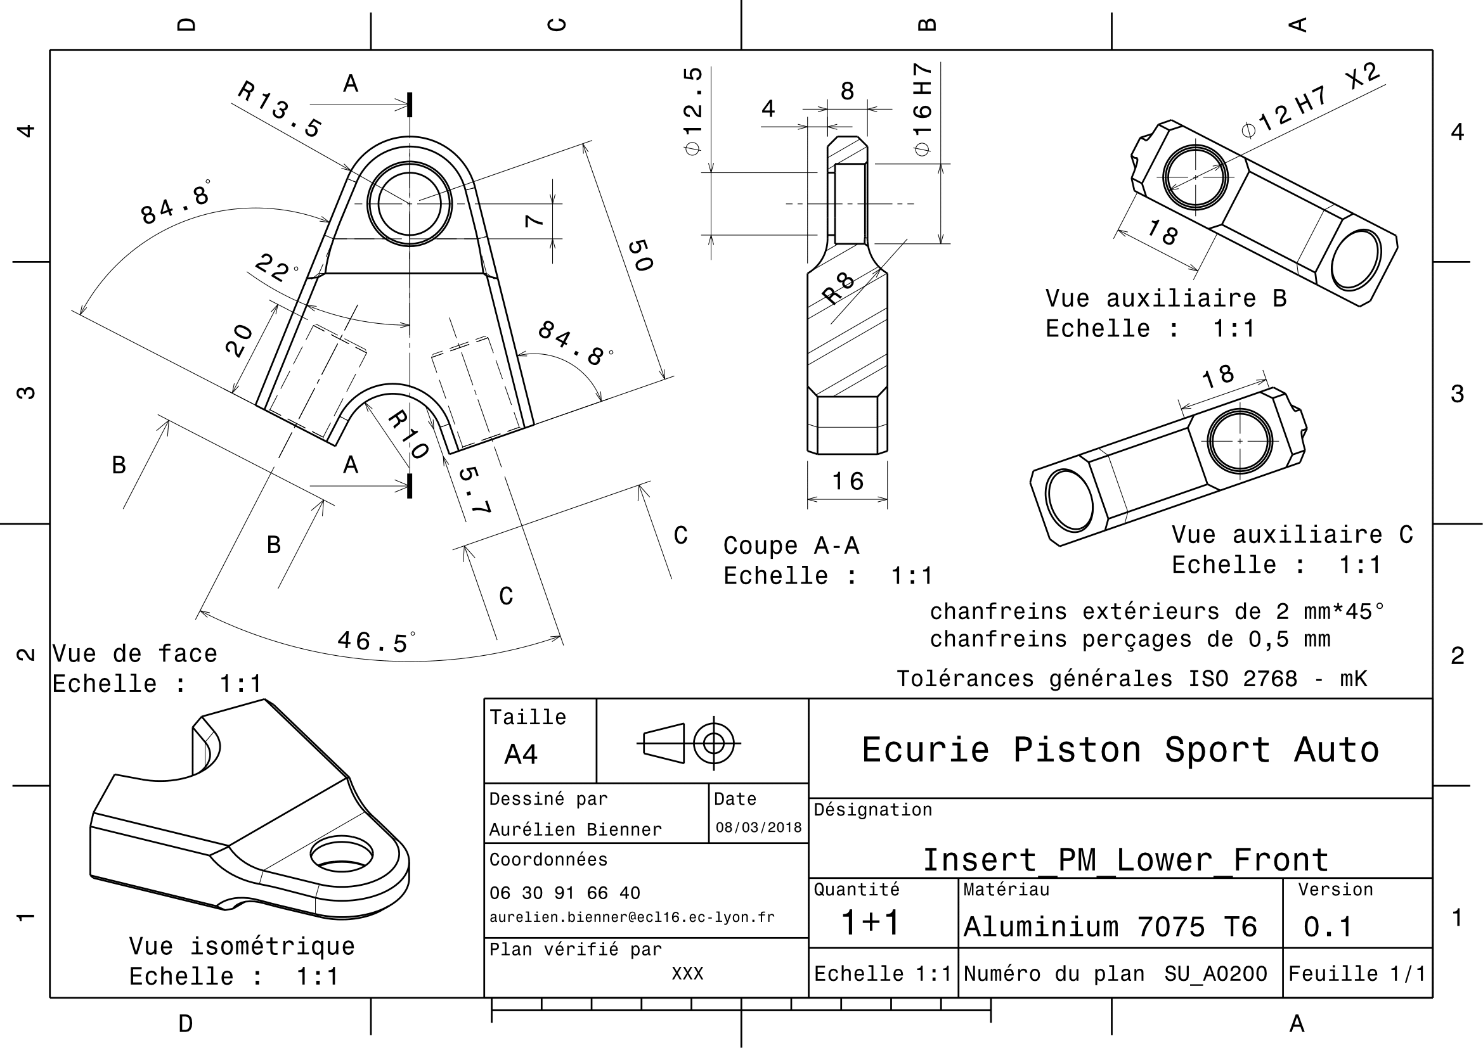
Drawing part : | SU_01001

dSU 02002
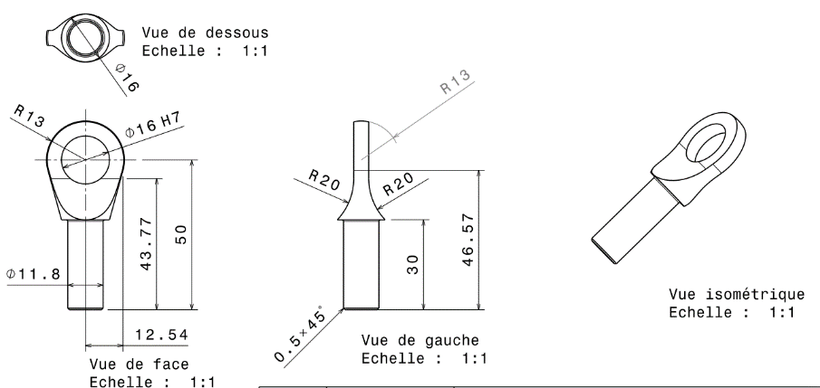
Drawing part : | SU_02002

dSU 02005
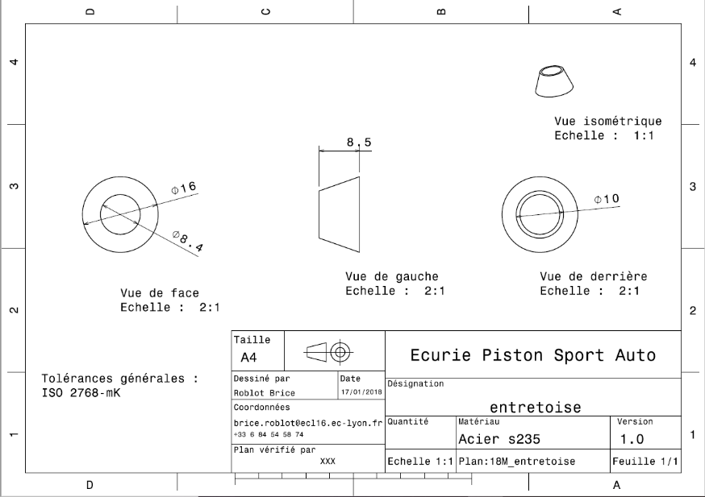
Drawing part : | SU_02005

dSU 02006
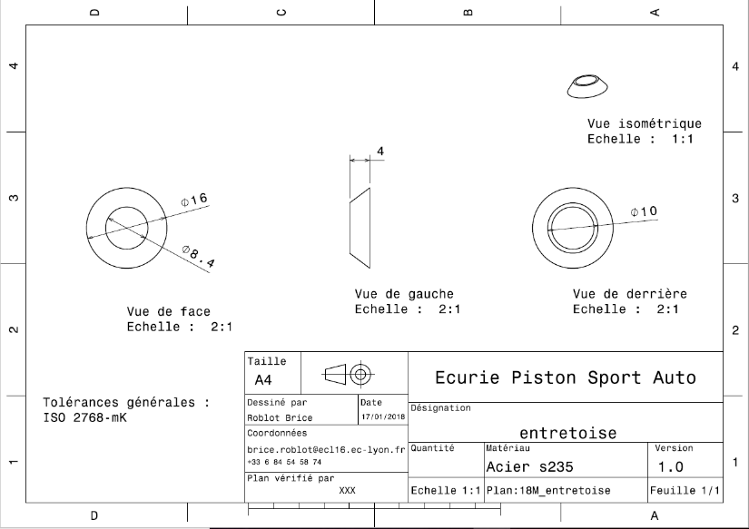
Drawing part : | SU_02006

dSU 02007

Drawing part : | SU_02007

dSU 02008
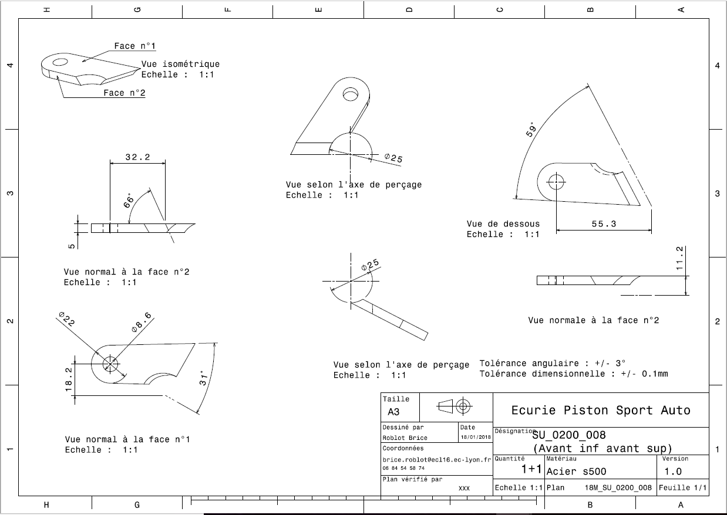
Drawing part : | SU_02008

dSU 02009
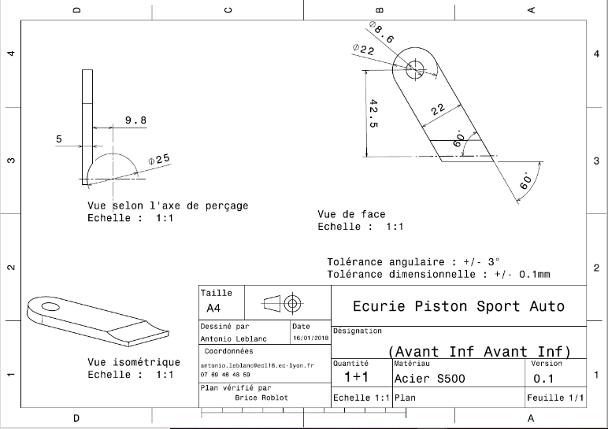
Drawing part : | SU_02009

dSU 02010
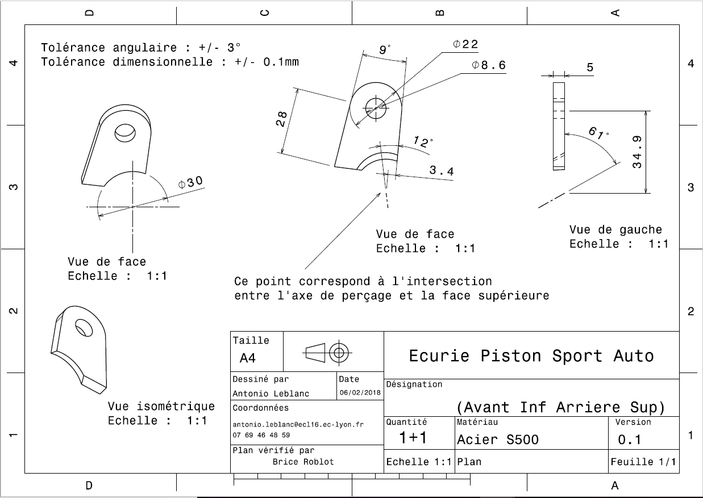
Drawing : | SU_02010

dSU 02011
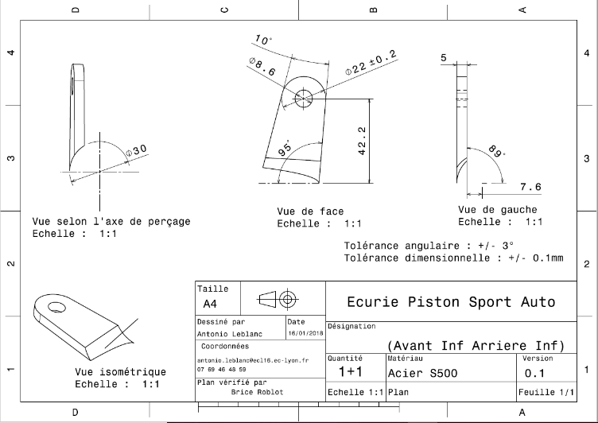
Drawing :

SU A0300
University | Ecole Centrale de Lyon |  |  | Back to BOM |  |  |  |  | Car # | 81 |  | Asm Cost | $82.22
System | Suspension & Shocks |  |  |  |  |  |  |  |  |  |  | Qty | 2
Assembly | Upper Back A-arm |  |  |  |  |  |  |  | FileLink1
P/N Base | SU A0300 |  |  |  |  |  |  |  | FileLink2 |  |  | Extended Cost | $164.45
Suffix |  |  |  |  |  |  |  |  | FileLink3
Details

ItemOrder | Part | Part Cost | Quantity | Sub Total
10 | Upper Back Bearing Support | $16.49 | 1 | $16.49
20 | Inner Bearing Support | $3.34 | 2 | $6.67
30 | Upper Back A-arm tube (Front) Carbon Fiber Tube | $10.88 | 1 | $10.88
40 | Upper Back A-arm tube (Back) Carbon Fiber Tube | $4.34 | 1 | $4.34
50 | Spacer 1 | $2.66 | 2 | $5.32
60 | Spacer 2 | $1.16 | 4
70 | Outboard A-arm Insert | $0.48 | 2 | $0.95
80 | Front up bracket | $1.38 | 2 | $2.76
90 | Front down bracket | $1.38 | 2 | $2.76
100 | Rear up bracket | $1.38 | 2 | $2.76
110 | Rear down bracket | $1.38 | 2 | $2.76
 |  |  | Sub Total | $44.65

ItemOrder | Material | Use | UnitCost | Size1 | Unit1 | Size2 | Unit2 | Area Name | Area | Length | Density | Quantity | Sub Total
10 | Sperical bearing |  | $6.92 | 8 | mm |  |  |  |  |  |  | 3 | $20.76
20 | Adhesive | Glue for Ball Joint – Cost Included in Processes |  |  |  |  |  |  |  |  |  |  | $-
30 | Adhesive | Epoxy resin for Tube/insert assembly – Cost Included in Processes |  |  |  |  |  |  |  |  |  |  | $-
 |  |  |  |  |  |  |  |  |  |  |  | Sub Total | $20.76

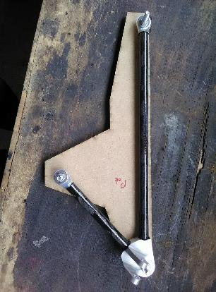
ItemOrder | Process | Use | UnitCost | Unit | Quantity | Multiplier | Mult. Val. | Sub Total
10 | Hand Finish - Surface Preperation | Solvent degreasing on Upper Front Bearing Support | $0.02 | cm² | 8.66 | Repeat 2 | 2 | $0.35
20 | Brush Apply | Glue applying on on Upper Front Bearing Support | $0.02 | cm² | 8.66 | Repeat 2 | 2 | $0.35
30 | Hand Finish - Surface Preperation | Solvent degreasing on Outboard A-arm insert | $0.02 | cm² | 8.66 | Repeat 2 | 2 | $0.35
40 | Assemble, 1kg, loose | Outboard A-arm Insert in Upper front bearing support | $0.06 | Unit | 1 | Repeat 2 | 2 | $0.12
50 | Hand Finish - Surface Preperation | Solvent degreasing on Inner Bearing support | $0.02 | cm² | 12.43 | Repeat 2 | 2 | $0.50
60 | Brush Apply | Glue applying on Inner Bearing support | $0.02 | cm² | 12.43 | Repeat 2 | 2 | $0.50
70 | Hand Finish - Surface Preperation | Solvent degreasing on carbon tube | $0.02 | cm² | 12.43 | Repeat 2 | 2 | $0.50
80 | Assemble, 1kg, loose | Inner Bearing support in Carbon Tube | $0.14 | Unit | 1 | Repeat 2 | 2 | $0.28
90 | Hand Finish - Surface Preperation | Solvent degreasing on Outboard A-arm Insert | $0.02 | cm² | 12.43 | Repeat 2 | 2 | $0.50
100 | Brush Apply | Glue applying on Outboard A-arm Inserts | $0.18 | cm² | 12.43 | Repeat 2 | 2 | $4.47
110 | Hand Finish - Surface Preperation | Solvent degreasing on carbon tube | $0.02 | cm² | 12.43 | Repeat 2 | 2 | $0.50
120 | Assemble, 1kg, loose | Outboard A-arm Insert in Carbon Tube with Inner Bearing support | $0.22 | Unit | 1 | Repeat 2 | 2 | $0.44
130 | Hand Finish - Surface Preperation | Solvent degreasing on bearing bores | $0.02 | cm² | 4.01 | Repeat 3 | 3 | $0.24
140 | Brush Apply | Glue applying on bearing bores | $0.02 | cm² | 4.01 | Repeat 3 | 3 | $0.24
150 | Assemble, 1kg, loose | Bearing in Insert Bores | $0.30 | Unit | 1 | Repeat 3 | 3 | $0.90
160 | Weld | Steel mounts welding | $0.15 | cm² | 22 |  |  | $3.30
170 | Aerosol Apply | Steel mounts painting | $5.25 | m² | 0.01 |  |  | $0.05
180 | Assemble, 1kg, loose | A-Arm Positionning | $0.14 | Unit | 1 |  |  | $0.14
190 | Assemble, 1kg, Line on line | Spacers installation | $0.13 | Unit | 4 |  |  | $0.52
200 | Assemble, 1kg, Line on line | Washers installation | $0.13 | Unit | 8 |  |  | $1.04
210 | Ratchet <= 25,4mm | M8 bolts installation | $0.13 | Unit | 2 |  |  | $0.26
220 | Reaction tool <=25,4mm | M8 nut blocking | $0.25 | Unit | 2 |  |  | $0.50
 |  |  |  |  |  |  | Sub Total | $16.03

ItemOrder | Fastener | Use | UnitCost | Size1 | Unit1 | Size2 | Unit2 | Quantity | Sub Total
10 | Bolt, Grade 8,8 (SAE 5) | A-Arm Fixing Bolts on Frame Side | 0.16 | 8 | mm | 40 | mm | 2 | $0.32
20 | Bolt, Grade 8,8 (SAE 5) | A-Arm Fixing Bolts on Upright Side | 0.26 | 8 | mm | 60 | mm | 1 | $0.26
30 | Nut, Grade 8,8 (SAE 5) | A-Arm Fixing Nuts | 0.04 | 8 | mm |  |  | 3 | $0.13
40 | Washer, Grade 8,8 (SAE 5) | A-Arm Fixing Washers | 0.01 | 8 | mm |  |  | 6 | $0.06
 |  |  |  |  |  |  |  | Sub Total | $0.78

ItemOrder | Tooling | Use | UnitCost | Unit | Quantity | PVF | FractionIncluded | Sub Total
10 | Welds - Welding Fixture | Welding processes | $500.00 | point | 8 | 3000 | 1 | $1.33
 |  |  |  |  |  |  | Sub Total | $1.33

SU 03001
University | Ecole Centrale de Lyon |  |  |  |  | Back to BOM |  |  | Car # | 81 |  | Part Cost | $16.49
System | Suspension & Shocks |  | FileLink1 | Drawing |  |  |  |  |  |  |  | Qty | 1
Assembly | Upper Back A-arm |  | FileLink2 |  |  |  |  |  | FileLink1
Part | Upper Back Bearing Support |  | FileLink3 |  |  |  |  |  | FileLink2 |  |  | Extended Cost | $16.49
P/N Base | SU 03001 |  |  |  |  |  |  |  | FileLink3
Suffix
Details

ItemOrder | Material | Use | UnitCost | Size1 | Unit1 | Size2 | Unit2 | Area Name | Area | Length | Density | Quantity | Sub Total
10 | Aluminum, Premium | Stock material for part | $4.20 |  |  |  |  | Upper face | 3.91E-03 | 0.056 | 2712 | 1.00 | $2.49
 |  |  |  |  |  |  |  |  |  |  |  | Sub Total | $2.49

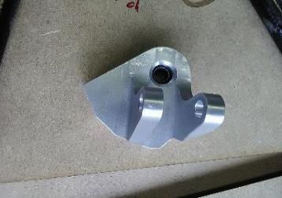
ItemOrder | Process | Use | UnitCost | Unit | Quantity | Multiplier | Mult. Val. | Sub Total
10 | Machining Setup, Install and remove |  | $1.30 | Unit | 1 |  |  | $1.30
20 | Machining | Main shape contouring and top of the main hole machining | $0.04 | cm^3 | 174 |  |  | $6.96
30 | Machining Setup, Change |  | $0.65 | Unit | 1 |  |  | $0.65
40 | Machining | First tube hole machining | $0.04 | cm^3 | 2 |  |  | $0.09
50 | Machining Setup, Change |  | $0.65 | Unit | 1 |  |  | $0.65
60 | Machining | Second tube hole machining | $0.04 | cm^3 | 2 |  |  | $0.09
70 | Machining Setup, Change |  | $0.65 | Unit | 1 |  |  | $0.65
80 | Machining | Angle and bottom of the main hole machining | $0.04 | cm^3 | 8 |  |  | $0.32
90 | Machining Setup, Change |  | $0.65 | Unit | 1 |  |  | $0.65
100 | Machining | Suspension rod support machining | $0.04 | cm^3 | 57 |  |  | $2.28
110 | Drilled holes < 25.4 mm | Suspension rod support drilling | $0.35 |  | 1 |  |  | $0.35
 |  |  |  |  |  |  | Sub Total | $13.99

dSU 03001
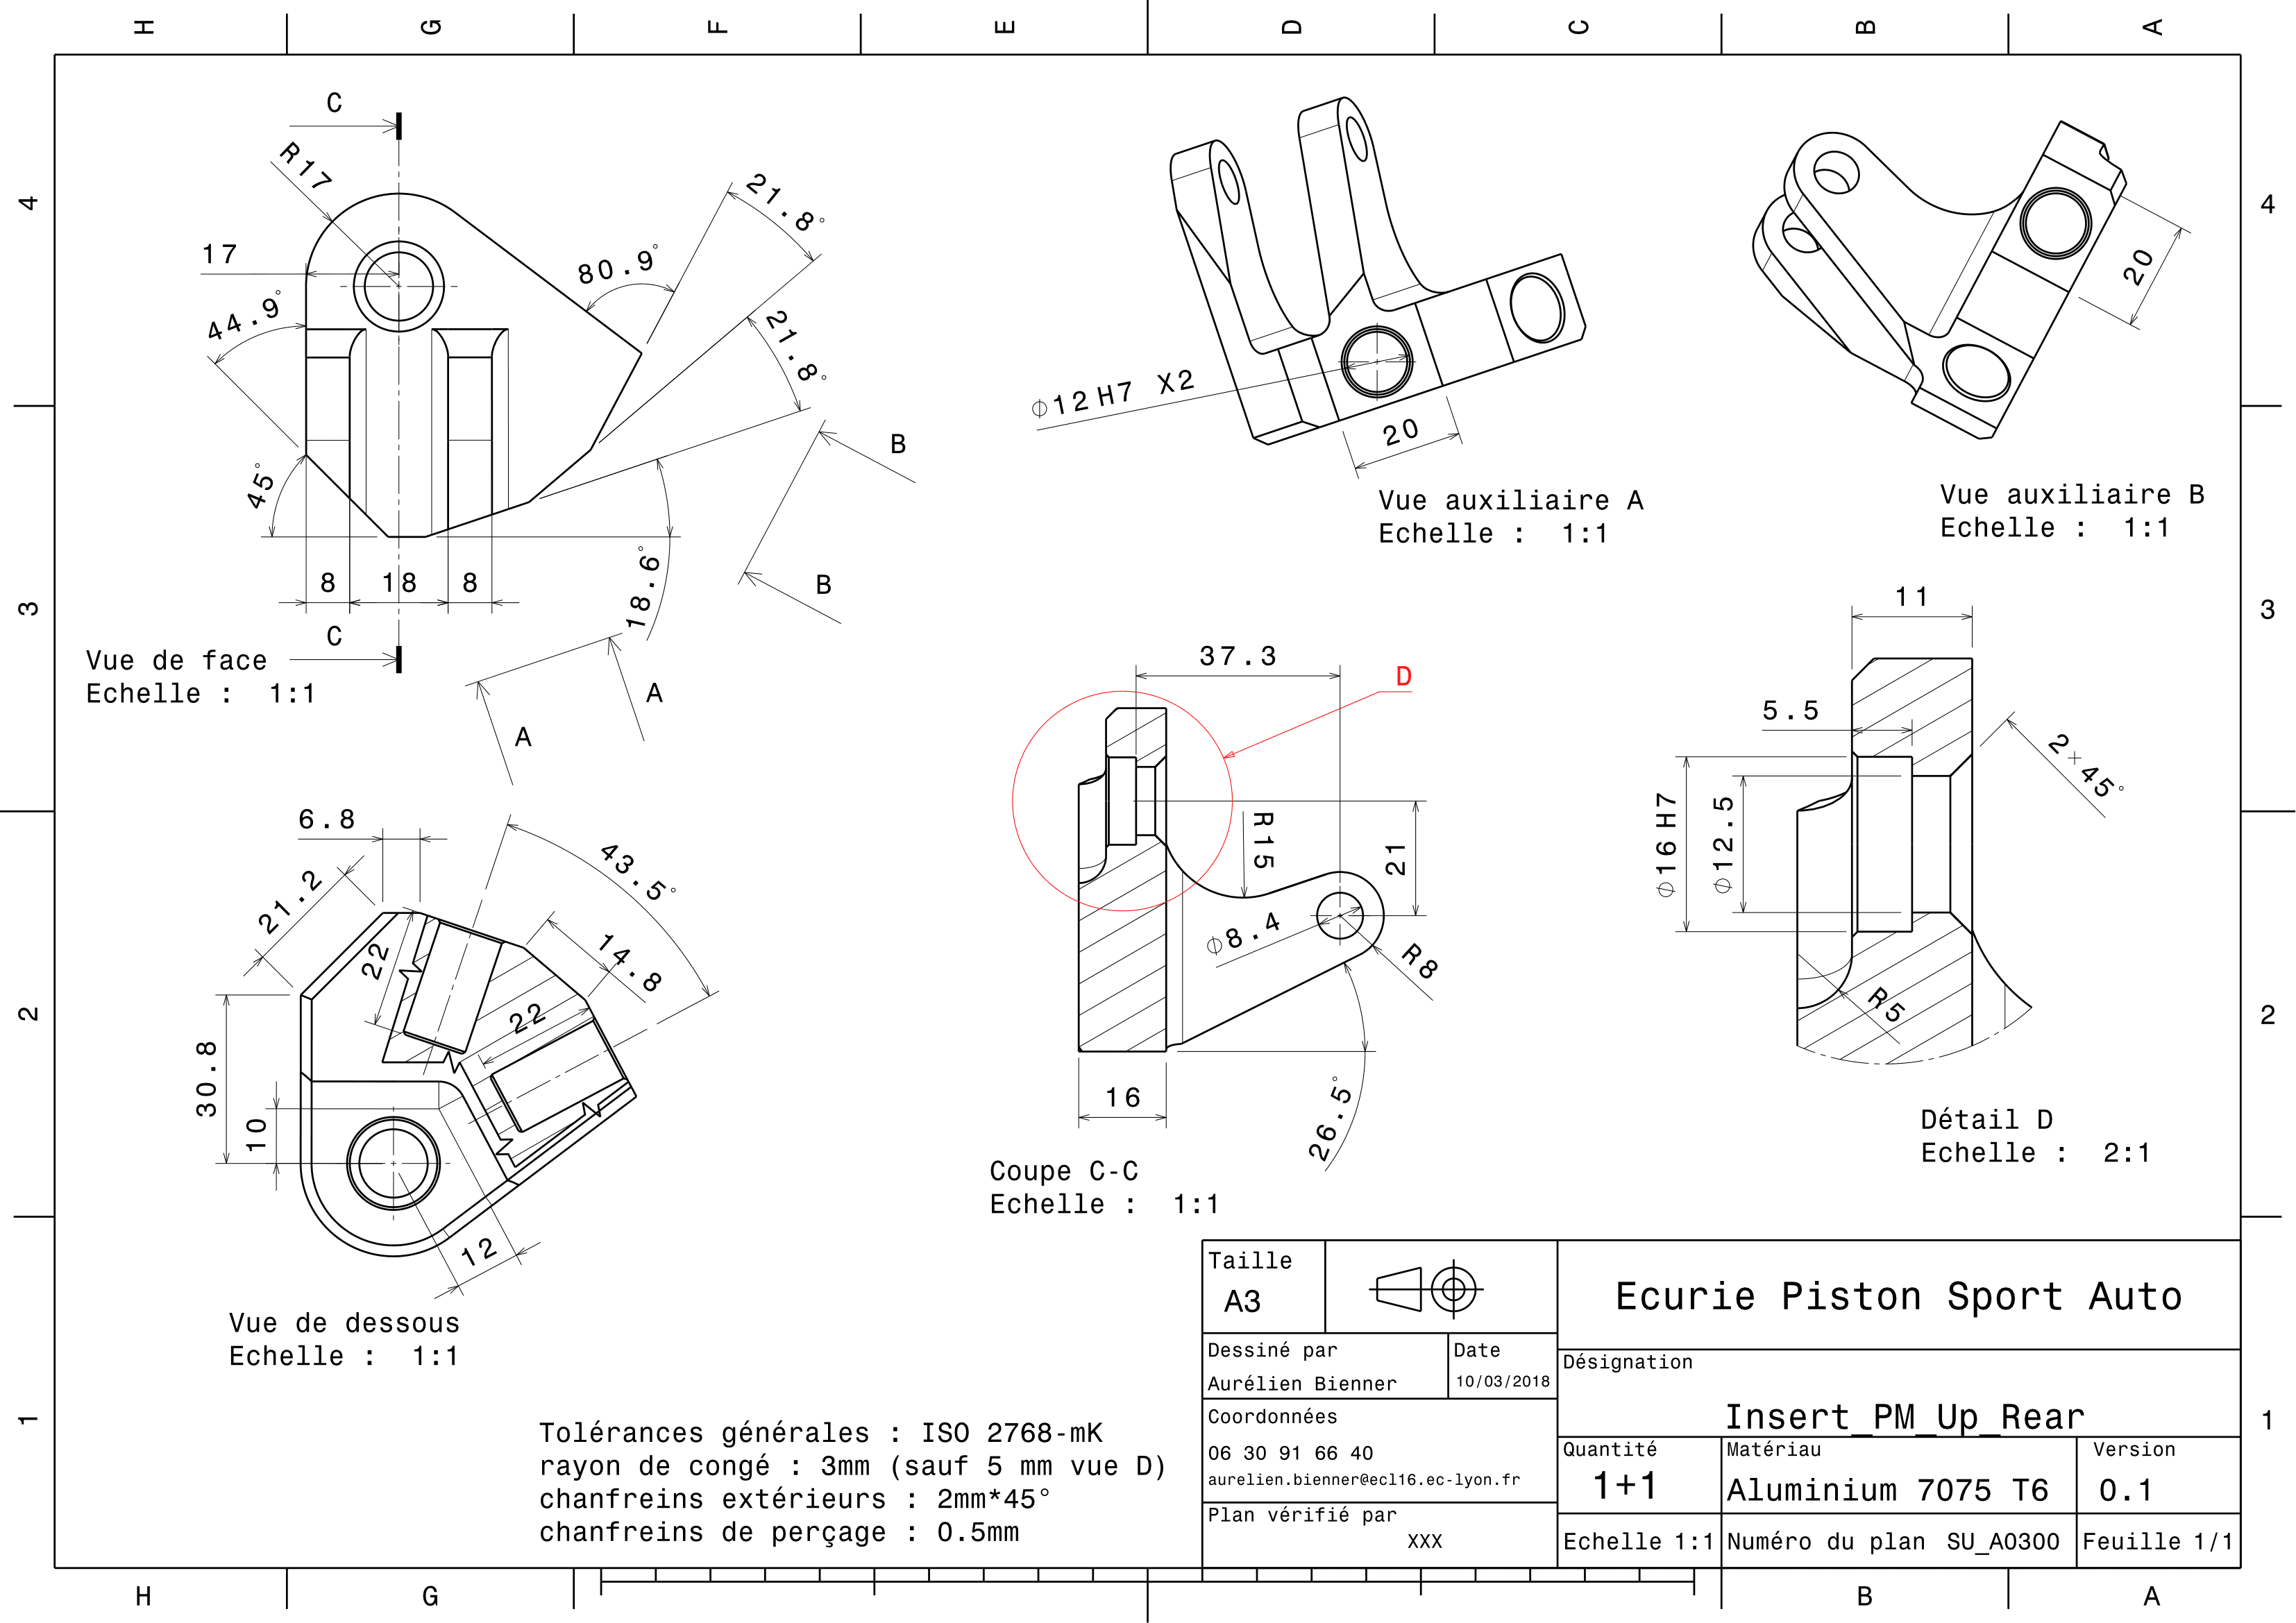
Drawing part : | SU 03001

SU 03002
University | Ecole Centrale de Lyon |  |  |  |  | Back to BOM |  |  | Car # | 81 |  | Part Cost | $3.34
System | Suspension & Shocks |  | FileLink1 | Drawing |  |  |  |  |  |  |  | Qty | 2
Assembly | Upper Back A-arm |  | FileLink2 |  |  |  |  |  | FileLink1
Part | Inner Bearing Support |  | FileLink3 |  |  |  |  |  | FileLink2 |  |  | Extended Cost | $6.67
P/N Base | SU 03002 |  |  |  |  |  |  |  | FileLink3
Suffix
Details

ItemOrder | Material | Use | UnitCost | Size1 | Unit1 | Size2 | Unit2 | Area Name | Area | Length | Density | Quantity | Sub Total
10 | Aluminum, Premium | Stock material for part | $4.20 | 0.204 | Kg |  |  | Cylinder face area | 1.26E-03 | 6E-02 | 2712 | 1.00 | $0.86
 |  |  |  |  |  |  |  |  |  |  |  | Sub Total | $0.86
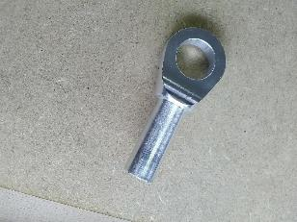
 |  |  |  |  |  |  |  |  |  |  |  |  |  | 0.0000
ItemOrder | Process | Use | UnitCost | Unit | Quantity | Multiplier | Mult. Val. | Sub Total
10 | Machining Setup, Install and remove |  | $1.30 | Unit | 1 | 2 parts from a single setup | 0.5 | $0.65
20 | Machining | Main shape machining | $0.04 | cm^3 | 17 | Material - Aluminium | 1 | $0.68
30 | Machining Setup, Change |  | $0.65 | Unit | 1 | 2 parts from a single setup | 0.5 | $0.33
40 | Machining | Sides machining | $0.04 | cm^3 | 2 | Material - Aluminium | 1 | $0.08
50 | Machining Setup, Change |  | $0.65 | Unit | 1 |  |  | $0.65
60 | Machining | Hole machining | $0.04 | cm^3 | 2 | Material - Aluminium | 1 | $0.09
 |  |  |  |  |  |  | Sub Total | $2.48

dSU 03002
Drawing part : | SU 03002

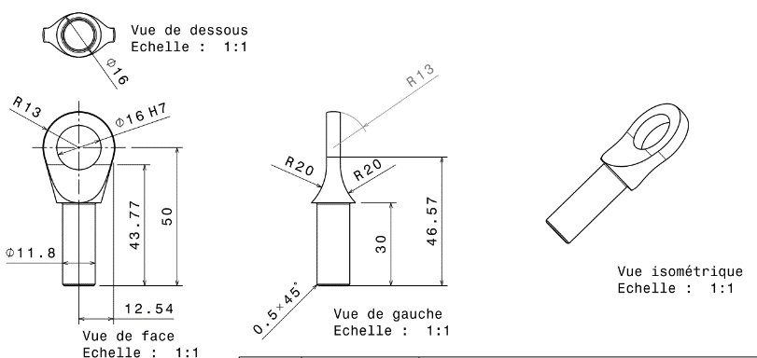
 | Lower Front A-arm
 | SU A0200

dSU 03005

Drawing part : | SU 03005

dSU 03006
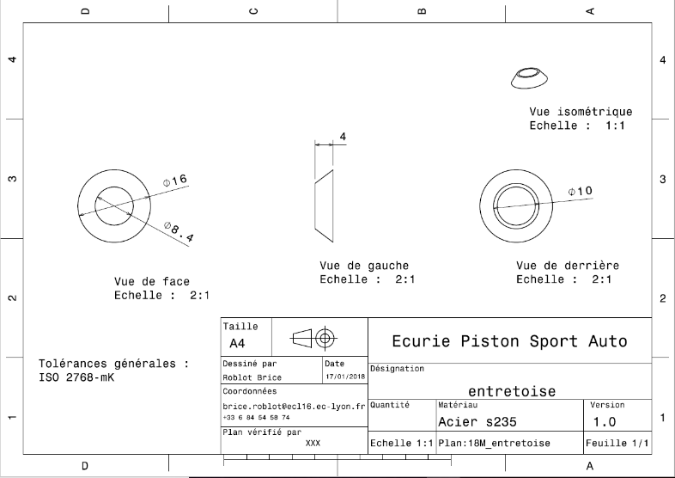
Drawing part : | =SU_03006

SU 03007
University | Ecole Centrale de Lyon |  |  |  |  | Back to BOM |  |  | Car # | 81 |  | Part Cost | $0.48
System | Suspension & Shocks |  | FileLink1 | Drawing |  |  |  |  |  |  |  | Qty | 2
Assembly | Upper Back A-arm |  | FileLink2 |  |  |  |  |  | FileLink1
Part | Outboard A-arm Insert |  | FileLink3 |  |  |  |  |  | FileLink2 |  |  | Extended Cost | $0.95
P/N Base | SU 03007 |  |  |  |  |  |  |  | FileLink3
Suffix
Details

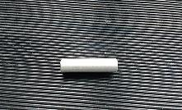
ItemOrder | Material | Use | UnitCost | Size1 | Unit1 | Size2 | Unit2 | Area Name | Area | Length | Density | Quantity | Sub Total
10 | Aluminium, Premium (per kg) | cylinder | $4.20 | 12 | mm |  |  | Round area diam. 24mm | 1.13E-04 | 0.060 | 2,710 | 1.00 | $0.08
 |  |  |  |  |  |  |  |  |  |  |  | Sub Total | $0.08

ItemOrder | Process | Use | UnitCost | Unit | Quantity | Multiplier | Mult. Val. | Sub Total
10 | Saw or tubing cut |  | $0.40 | cm | 1 |  |  | $0.40
 |  |  |  |  |  |  | Sub Total | $0.40

dSU 03007

Drawing part : | SU 03007

dSU 03008
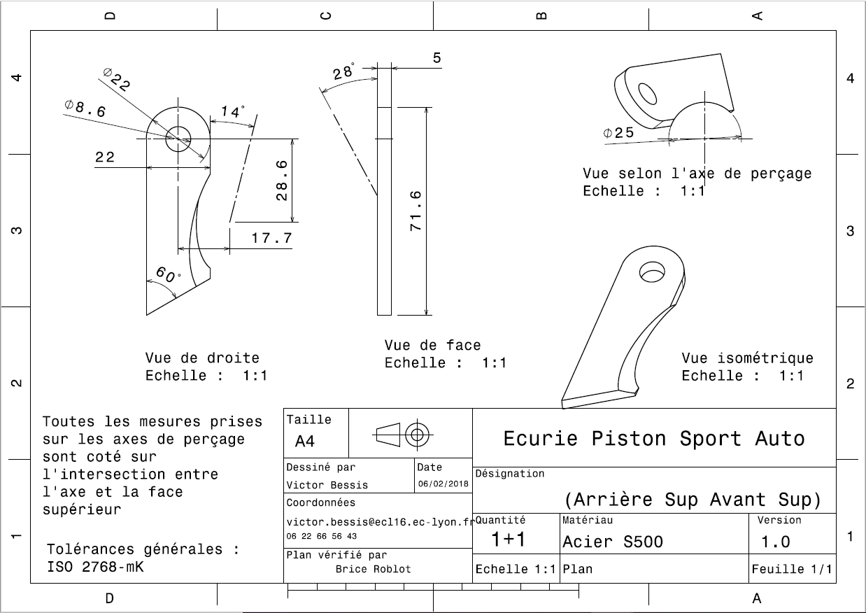
Drawing : | SU_03008

dSU 03009
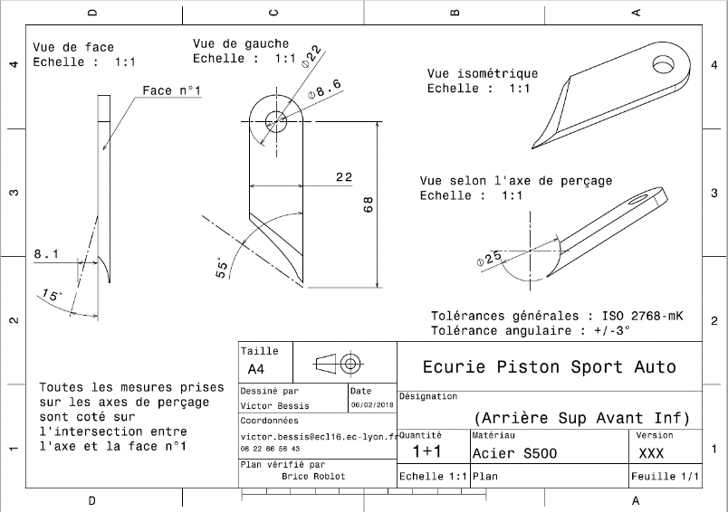
Drawing : | SU_03009

dSU 03010
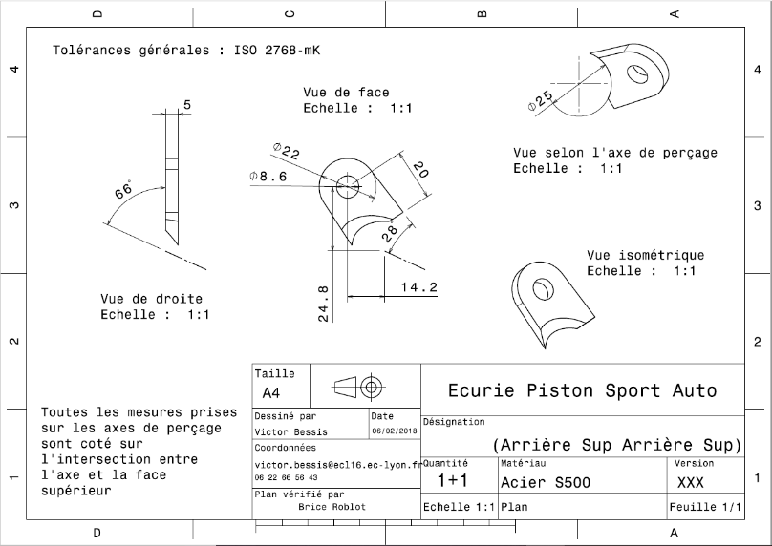
Drawing : | SU_03010

dSU 03011
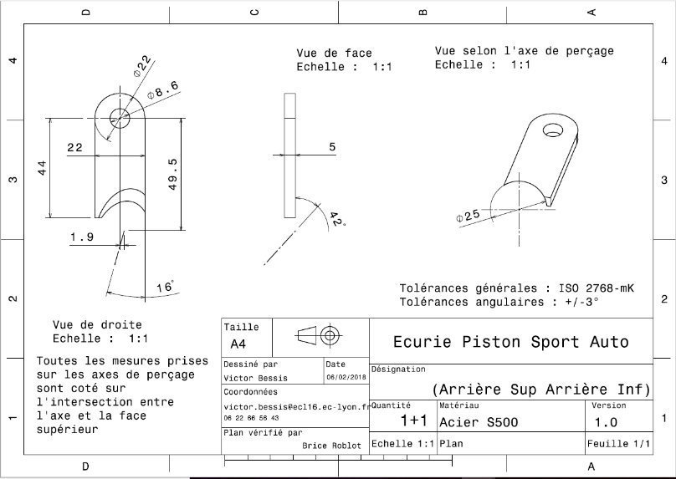
Drawing : | SU_03011

SU A0400
University | Ecole Centrale de Lyon |  |  | Back to BOM |  |  |  |  | Car # | 81 |  | Asm Cost | #REF!
System | Suspension & Shocks |  |  |  |  |  |  |  |  |  |  | Qty | 2
Assembly | Lower Back A-arm |  |  |  |  |  |  |  | FileLink1
P/N Base | SU A0400 |  |  |  |  |  |  |  | FileLink2 |  |  | Extended Cost | #REF!
Suffix |  |  |  |  |  |  |  |  | FileLink3
Details

ItemOrder | Part | Part Cost | Quantity | Sub Total
10 | Lower Back Bearing Support | $8.95 | 2 | $17.91
20 | Inner Bearing Support | $3.34 | 4 | $13.34
30 | Lower Back A-arm tube (Front) Carbon Fiber Tube | $12.03 | 2 | $24.07
40 | Lower Back A-arm tube (Back) Carbon Fiber Tube | $7.41 | 2 | $14.82
50 | Spacer 1 | $2.67 | 12 | $32.01
60 | Spacer 2 | $1.16 | 4 | $4.62
70 | Outboard A-arm Insert | $0.48 | 4 | $1.91
80 | Front up bracket | $1.38 | #NAME? | #NAME?
90 | 0 | $- | #NAME? | #NAME?
100 | 0 | $- | #NAME? | #NAME?
110 | 0 | $- | #NAME? | #NAME?
 |  |  | Sub Total | #REF!

ItemOrder | Material | Use | UnitCost | Size1 | Unit1 | Size2 | Unit2 | Area Name | Area | Length | Density | Quantity | Sub Total
10 | Sperical bearing |  | $6.92 | 8 | mm |  |  |  |  |  |  | 3.00 | $20.76
20 | Adhesive | Glue for Ball Joint – Cost Included in Processes |  |  |  |  |  |  |  |  |  |  | $-
30 | Adhesive | Epoxy resin for Tube/insert assembly – Cost Included in Processes |  |  |  |  |  |  |  |  |  |  | $-
 |  |  |  |  |  |  |  |  |  |  |  | Sub Total | $20.76

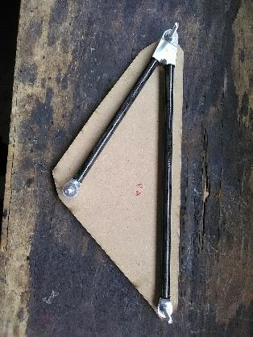
ItemOrder | Process | Use | UnitCost | Unit | Quantity | Multiplier | Mult. Val. | Sub Total
10 | Hand Finish - Surface Preperation | Solvent degreasing on Upper Front Bearing Support | $0.02 | cm² | 8.66 | Repeat 2 | 2 | $0.35
20 | Brush Apply | Glue applying on on Upper Front Bearing Support | $0.02 | cm² | 8.66 | Repeat 2 | 2 | $0.35
30 | Hand Finish - Surface Preperation | Solvent degreasing on Outboard A-arm insert | $0.02 | cm² | 8.66 | Repeat 2 | 2 | $0.35
40 | Assemble, 1kg, loose | Outboard A-arm Insert in Upper front bearing support | $0.06 | Unit | 1 | Repeat 2 | 2 | $0.12
50 | Hand Finish - Surface Preperation | Solvent degreasing on Inner Bearing support | $0.02 | cm² | 12.43 | Repeat 2 | 2 | $0.50
60 | Brush Apply | Glue applying on Inner Bearing support | $0.02 | cm² | 12.43 | Repeat 2 | 2 | $0.50
70 | Hand Finish - Surface Preperation | Solvent degreasing on carbon tube | $0.02 | cm² | 12.43 | Repeat 2 | 2 | $0.50
80 | Assemble, 1kg, loose | Inner Bearing support in Carbon Tube | $0.14 | Unit | 1 | Repeat 2 | 2 | $0.28
90 | Hand Finish - Surface Preperation | Solvent degreasing on Outboard A-arm Insert | $0.02 | cm² | 12.43 | Repeat 2 | 2 | $0.50
100 | Brush Apply | Glue applying on Outboard A-arm Inserts | $0.18 | cm² | 12.43 | Repeat 2 | 2 | $4.47
110 | Hand Finish - Surface Preperation | Solvent degreasing on carbon tube | $0.02 | cm² | 12.43 | Repeat 2 | 2 | $0.50
120 | Assemble, 1kg, loose | Outboard A-arm Insert in Carbon Tube with Inner Bearing support | $0.22 | Unit | 1 | Repeat 2 | 2 | $0.44
130 | Hand Finish - Surface Preperation | Solvent degreasing on bearing bores | $0.02 | cm² | 4.01 | Repeat 3 | 3 | $0.24
140 | Brush Apply | Glue applying on bearing bores | $0.02 | cm² | 4.01 | Repeat 3 | 3 | $0.24
150 | Assemble, 1kg, loose | Bearing in Insert Bores | $0.30 | Unit | 1 | Repeat 3 | 3 | $0.90
160 | Weld | Steel mounts welding | $0.15 | cm² | 22 |  |  | $3.30
170 | Aerosol Apply | Steel mounts painting | $5.25 | m² | 0.01 |  |  | $0.05
180 | Assemble, 1kg, loose | A-Arm Positionning | $0.14 | Unit | 1 |  |  | $0.14
190 | Assemble, 1kg, Line on line | Spacers installation | $0.13 | Unit | 4 |  |  | $0.52
200 | Assemble, 1kg, Line on line | Washers installation | $0.13 | Unit | 8 |  |  | $1.04
210 | Ratchet <= 25,4mm | M8 bolts installation | $0.13 | Unit | 2 |  |  | $0.26
220 | Reaction tool <=25,4mm | M8 nut blocking | $0.25 | Unit | 2 |  |  | $0.50
 |  |  |  |  |  |  | Sub Total | $16.03

ItemOrder | Fastener | Use | UnitCost | Size1 | Unit1 | Size2 | Unit2 | Quantity | Sub Total
10 | Bolt, Grade 8,8 (SAE 5) | A-Arm Fixing Bolts on Frame Side | 0.16 | 8 | mm | 40 | mm | 2 | $0.32
20 | Bolt, Grade 8,8 (SAE 5) | A-Arm Fixing Bolts on Upright Side | 0.26 | 8 | mm | 60 | mm | 1 | $0.26
30 | Nut, Grade 8,8 (SAE 5) | A-Arm Fixing Nuts | 0.04 | 8 | mm |  |  | 3 | $0.13
40 | Washer, Grade 8,8 (SAE 5) | A-Arm Fixing Washers | 0.01 | 8 | mm |  |  | 6 | $0.06
 |  |  |  |  |  |  |  | Sub Total | $0.78

ItemOrder | Tooling | Use | UnitCost | Unit | Quantity | PVF | FractionIncluded | Sub Total
10 | Welds - Welding Fixture | Welding processes | $500.00 | point | 8 | 3000 | 1 | $1.33
 |  |  |  |  |  |  | Sub Total | $1.33

SU 04001
University | Ecole Centrale de Lyon |  |  |  |  | Back to BOM |  |  | Car # | 81 |  | Part Cost | $8.95
System | Suspension & Shocks |  | FileLink1 | Drawing |  |  |  |  |  |  |  | Qty | 2
Assembly | Lower Back A-arm |  | FileLink2 |  |  |  |  |  | FileLink1
Part | Lower Back Bearing Support |  | FileLink3 |  |  |  |  |  | FileLink2 |  |  | Extended Cost | $17.91
P/N Base | SU 04001 |  |  |  |  |  |  |  | FileLink3
Suffix
Details

ItemOrder | Material | Use | UnitCost | Size1 | Unit1 | Size2 | Unit2 | Area Name | Area | Length | Density | Quantity | Sub Total
10 | Aluminium, Premium (per kg) | Insert | $4.20 |  |  |  |  | Rectangular area 65x42mm | 2.73E-03 | 1.60E-02 | 2712 | 1 | $4.20
 |  |  |  |  |  |  |  |  |  |  |  | Sub Total | $4.20

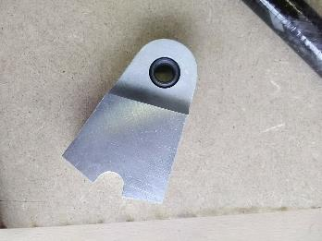
ItemOrder | Process | Use | UnitCost | Unit | Quantity | Multiplier | Mult. Val. | Sub Total
10 | Machining Setup, Install and remove |  | $1.30 | Unit | 1 |  |  | $1.30
20 | Machining | Main shape contouring and top side machining | $0.04 | cm^3 | 27 | Material - Aluminium | 1 | $1.08
30 | Machining Setup, Change |  | $0.65 | Unit | 1 |  |  | $0.65
40 | Machining | First tube hole machining | $0.04 | cm^3 | 2 | Material - Aluminium | 1 | $0.09
50 | Machining Setup, Change |  | $0.65 | Unit | 1 |  |  | $0.65
60 | Machining | Second tube hole machining | $0.04 | cm^3 | 2 | Material - Aluminium | 1 | $0.09
70 | Machining Setup, Change |  | $0.65 | Unit | 1 |  |  | $0.65
80 | Machining | Bottom side and hole machining | $0.04 | cm^3 | 6 | Material - Aluminium | 1 | $0.24
 |  |  |  |  |  |  | Sub Total | $4.75

dSU 04001
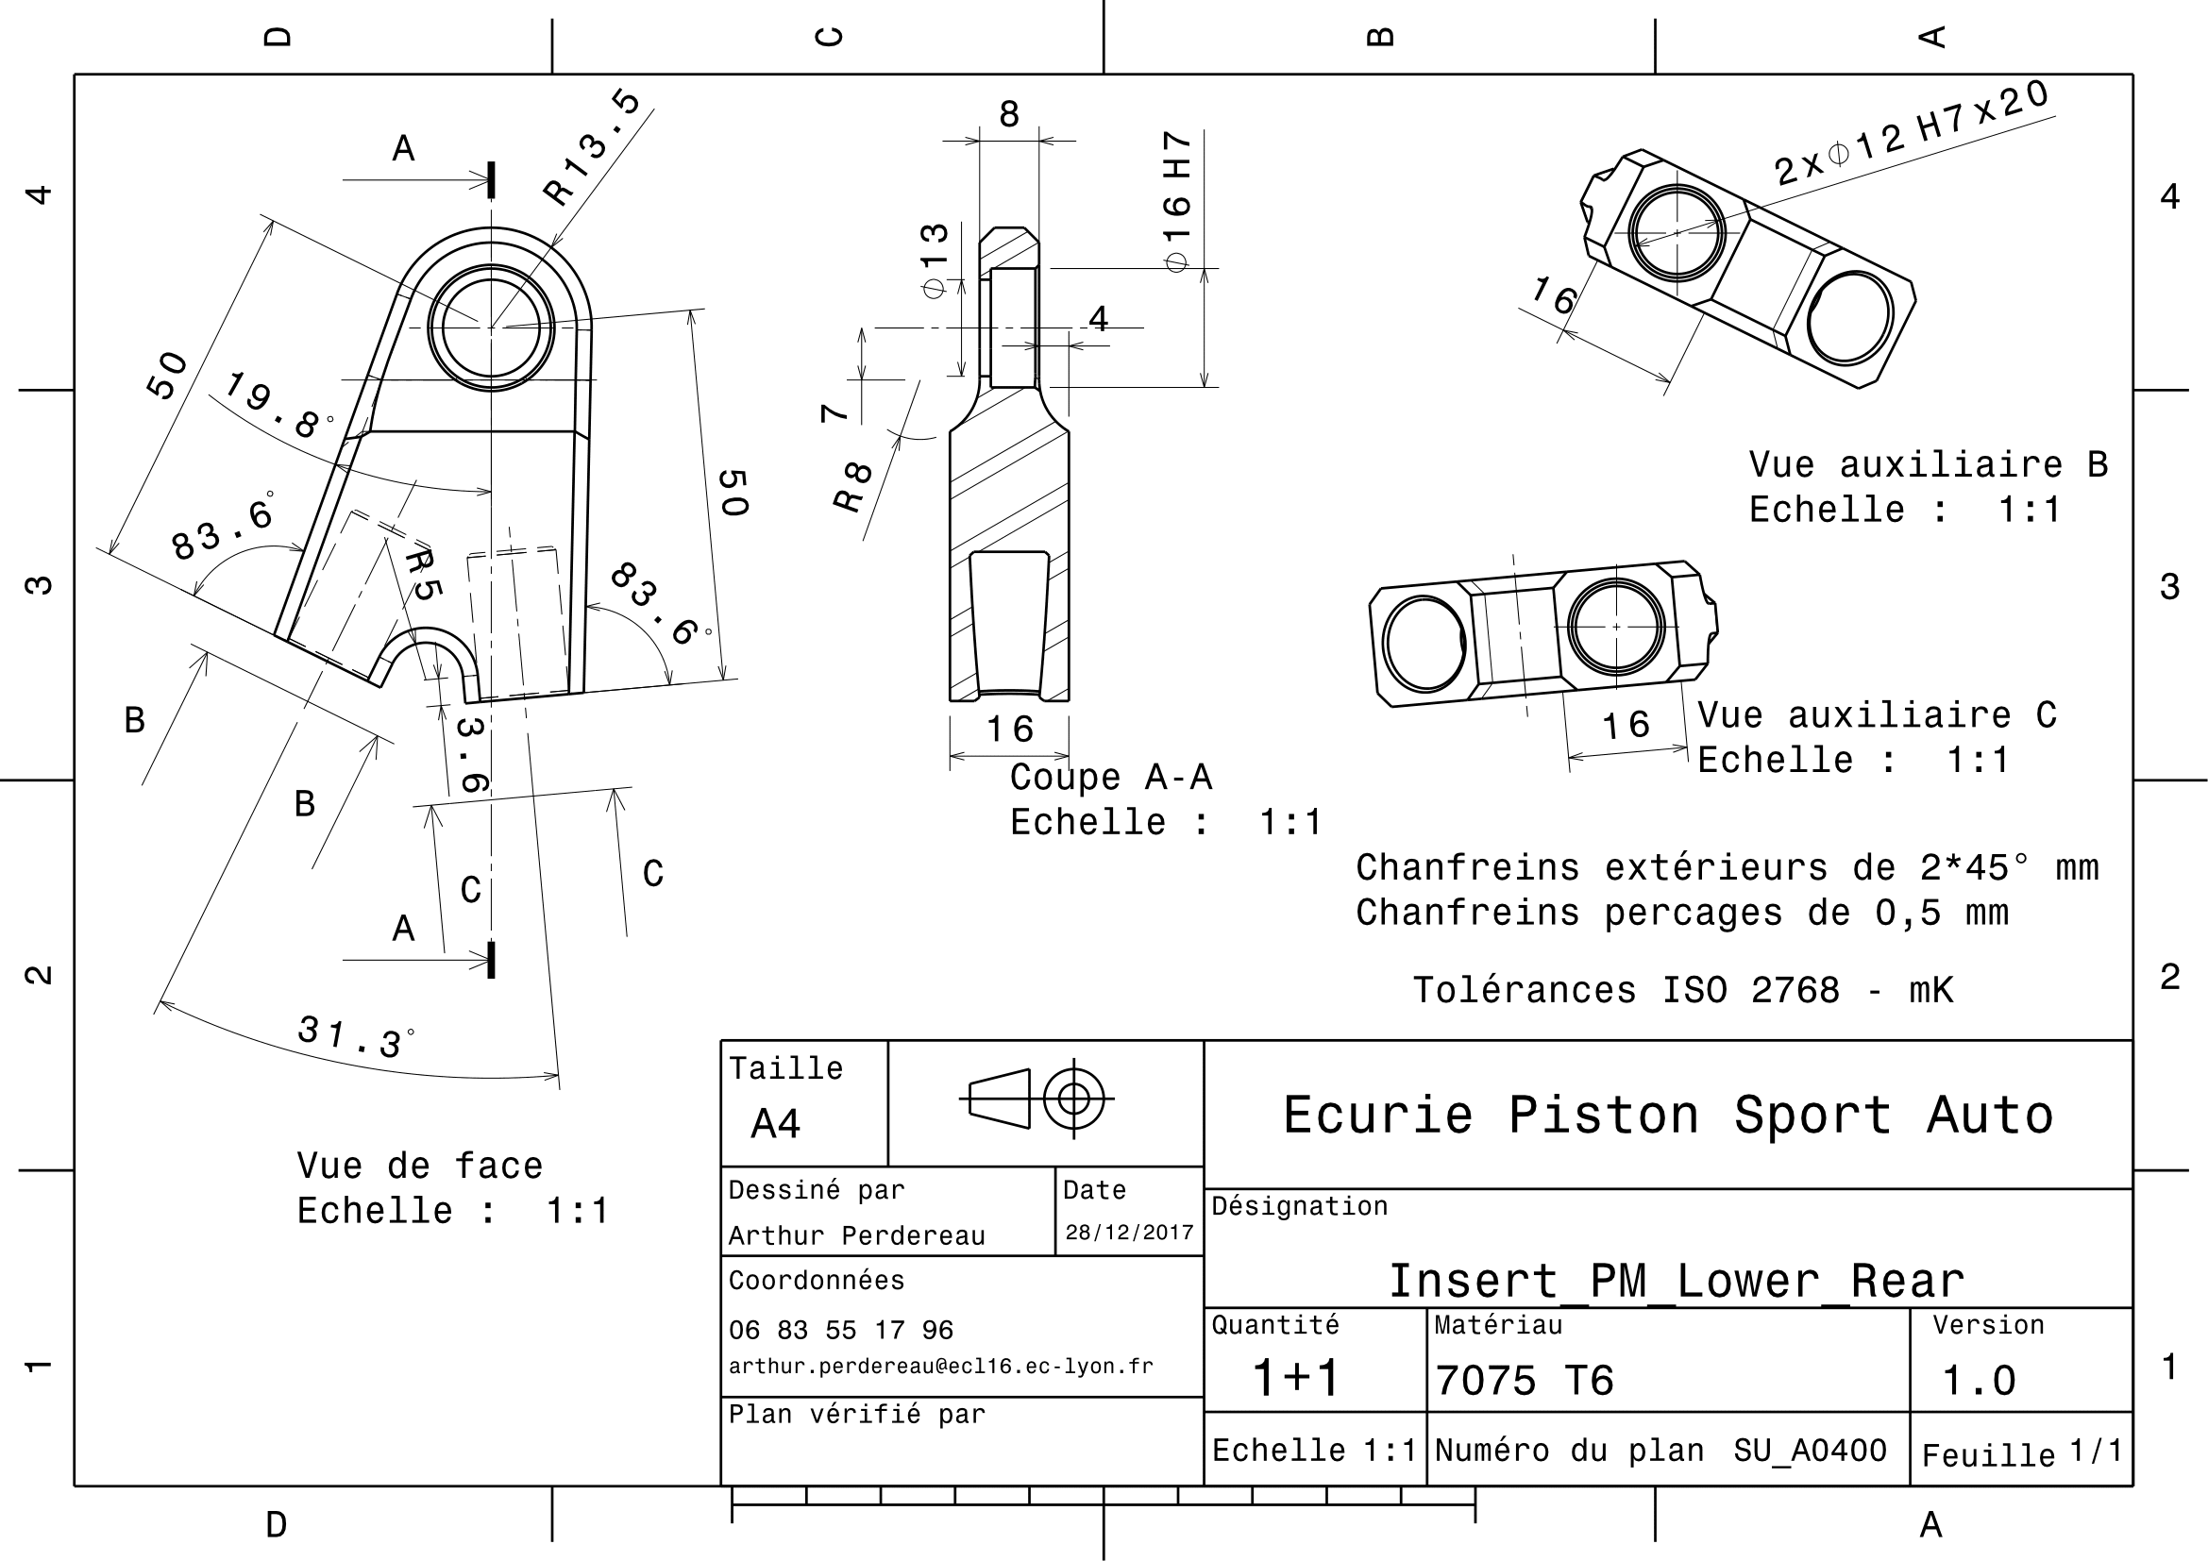
Drawing part : | SU_04001

SU 04002
University | Ecole Centrale de Lyon |  |  |  |  | Back to BOM |  |  | Car # | 81 |  | Part Cost | $3.34
System | Suspension & Shocks |  | FileLink1 | Drawing |  |  |  |  |  |  |  | Qty | 4
Assembly | Lower Back A-arm |  | FileLink2 |  |  |  |  |  | FileLink1
Part | Inner Bearing Support |  | FileLink3 |  |  |  |  |  | FileLink2 |  |  | Extended Cost | $13.34
P/N Base | SU_04002 |  |  |  |  |  |  |  | FileLink3
Suffix
Details

ItemOrder | Material | Use | UnitCost | Size1 | Unit1 | Size2 | Unit2 | Area Name | Area | Length | Density | Quantity | Sub Total
10 | Aluminum, Premium | Stock material for part | $4.20 | 0.204 | Kg |  |  | Cylinder face area | 1.26E-03 | 6E-02 | 2712 | 1.00 | $0.86
 |  |  |  |  |  |  |  |  |  |  |  | Sub Total | $0.86
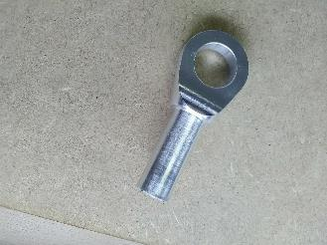
 |  |  |  |  |  |  |  |  |  |  |  |  |  | 0.0000
ItemOrder | Process | Use | UnitCost | Unit | Quantity | Multiplier | Mult. Val. | Sub Total |  |  |  |  |  | 0.0000
10 | Machining Setup, Install and remove |  | $1.30 | Unit | 1 | 2 parts from a single setup | 0.5 | $0.65
20 | Machining | Main shape machining | $0.04 | cm^3 | 17 | Aluminium | 1 | $0.68
30 | Machining Setup, Change |  | $0.65 | Unit | 1 | 2 parts from a single setup | 0.5 | $0.33
40 | Machining | Sides machining | $0.04 | cm^3 | 2 | Material - Aluminium | 1 | $0.08
50 | Machining Setup, Change |  | $0.65 | Unit | 1 |  |  | $0.65
60 | Machining | Hole machining | $0.04 | cm^3 | 2 | Aluminium | 1 | $0.09
 |  |  |  |  |  |  | Sub Total | $2.48

dSU 04002
Drawing part : | SU_04002


 | Lower Front A-arm
 | SU A0200

dSU 04005

Drawing part : | SU_04005

dSU 04006
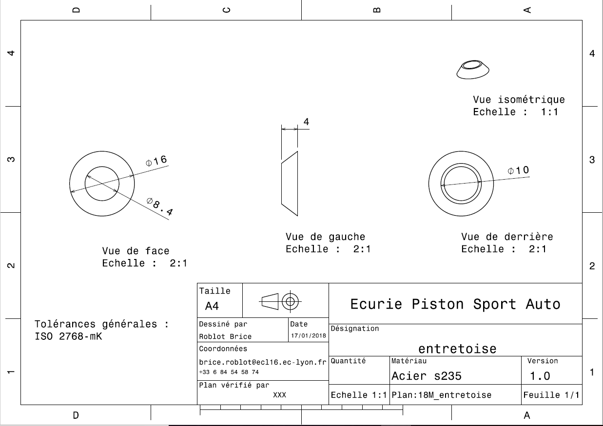
Drawing : | SU_04006

dSU 04007
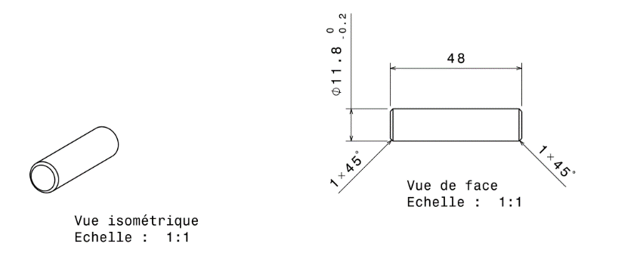
Drawing part : | SU_04007

